Resumen de Ponderaciones
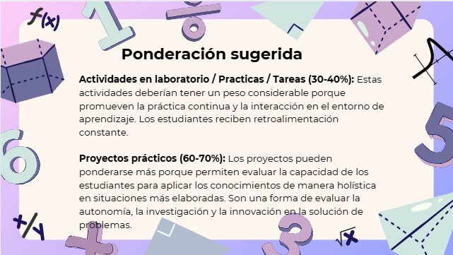
Curso | 964 - Organización Computacional
Ponderacion
Actividades en Clase | Semana 1 | Semana 2 | Semana 3 | Semana 4 | Semana 5 | Semana 6 | Semana 7 | Semana 8 | Semana 9 | Semana 10 | Semana 11 | Total
 | 0 | 0 | 0 | 1 | 0 | 3 | 3 | 0 | 3 | 0 | 0 | 10
Proyectos |  |  |  |  |  |  |  |  |  |  |  | 30
Practicas |  |  |  |  |  |  |  |  |  |  |  | 35
Tareas |  |  |  |  |  |  |  |  |  |  |  | 15
Examen Final |  |  |  |  |  |  |  |  |  |  |  | 10
Total |  |  |  |  |  |  |  |  |  |  |  | 100

Tiempo de Auto Aprendizaje

Proyectos |  |  |  |  |  |  |  |  |  |  |  | 50
Practicas |  |  |  |  |  |  |  |  |  |  |  | 48
Tareas |  |  |  |  |  |  |  |  |  |  |  | 17
Total |  |  |  |  |  |  |  |  |  |  |  | 115

